CollectiveAccess
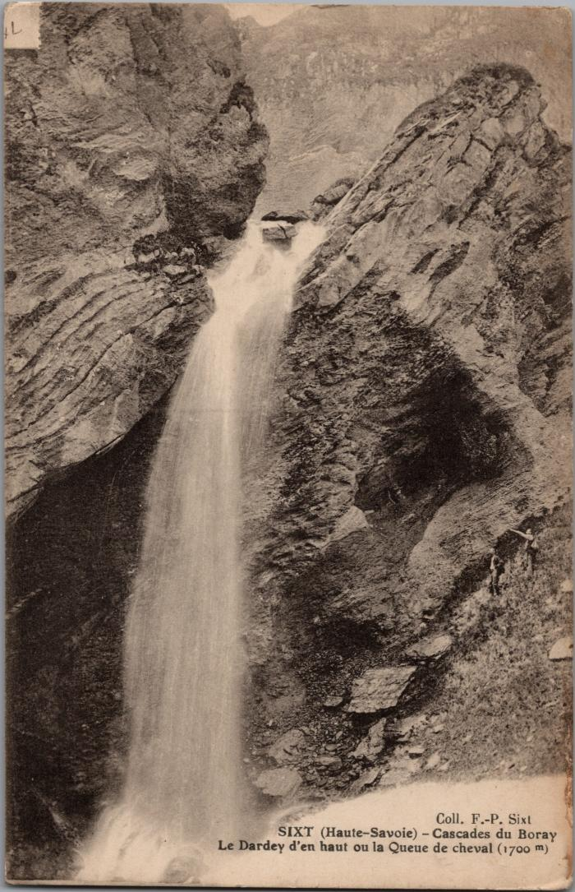
Image | Object | Description | Date
 | Le Dardey d'en haut ou la Queue de cheval, cascade du "Boray" (2-3028) | Le Dardey d'en haut ou la Queue de cheval, cascade du Boret
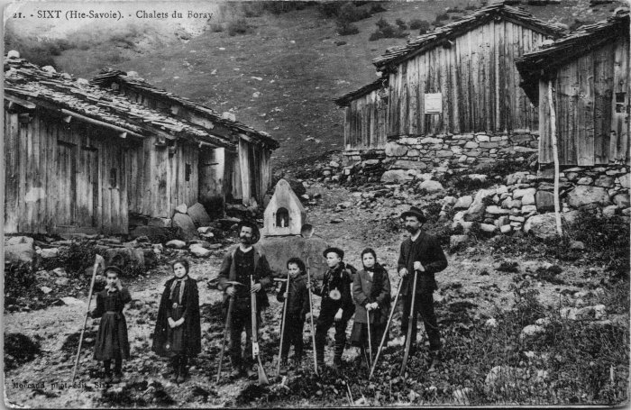 | Photo aux chalets du Boret (2-4093) | Photo aux chalets du Boret
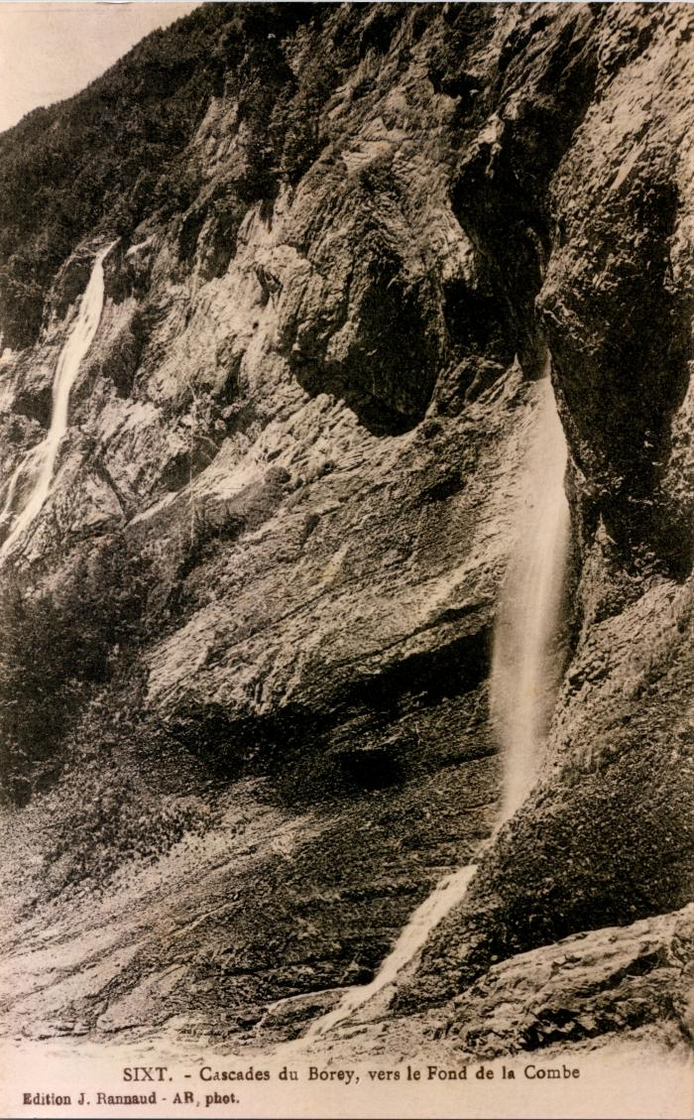
 | Cascades du "Borey" vers le Fond de la Combe (2-461) | Cascades du "Borey" vers le Fond de la Combe Boret
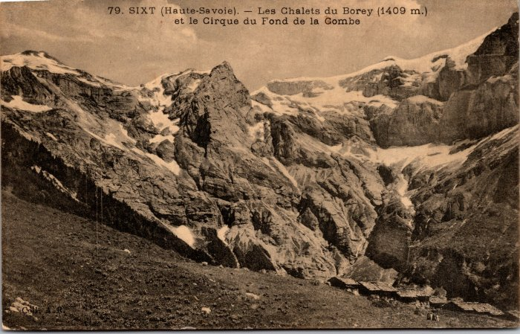 | Les chalets du Boret et le Cirque du Fond de la Combe (2-501) | Les chalets du Boret et le Cirque du Fond de la Combe
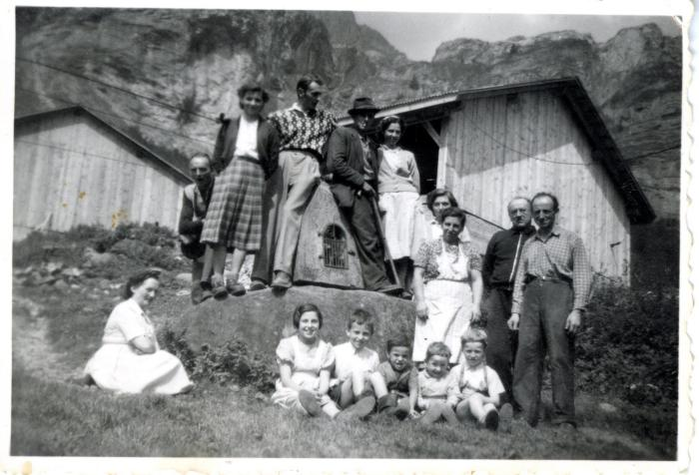 | Photo de groupe devant l'oratoire du Boret (27-028) | Photo de groupe devant l'oratoire du Boret dans les années 1950
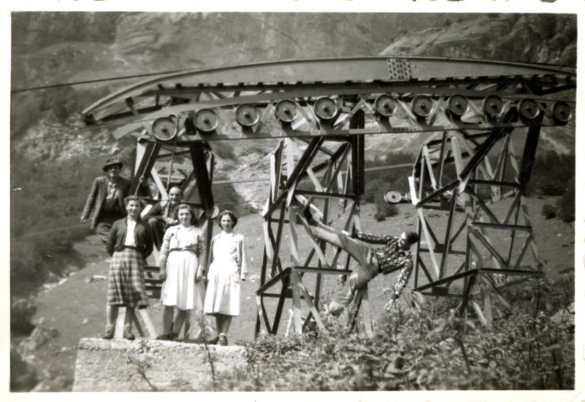 | Photo du porteur qui descendait le lait au Boret (27-029) | Photo du porteur qui descendait le lait au Boret dans les années 1950
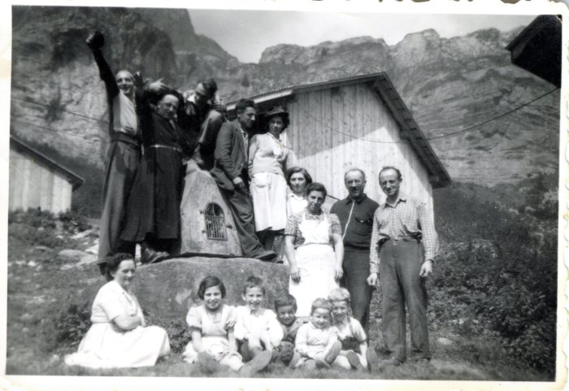 | Photo de groupe devant l'oratoire du Boret avec Mr le curé (27-030) | Photo de groupe devant l'oratoire du Boret avec Mr le curé dans les années 1950
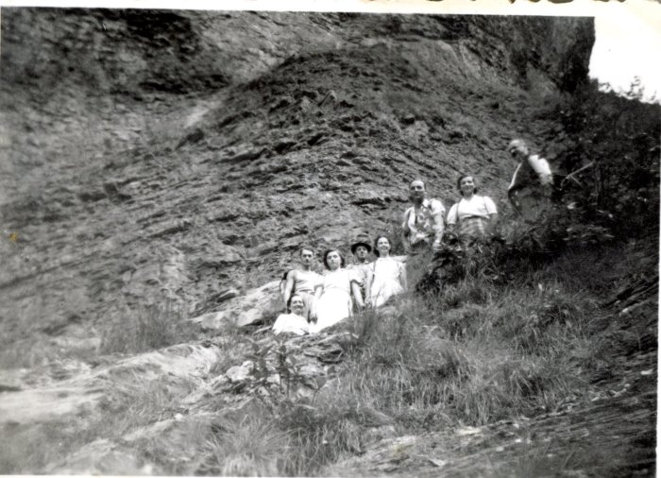 | Photo de groupe à la montée au pas du Boret (27-031) | Photo de groupe à la montée au pas du Boret dans les années 1950
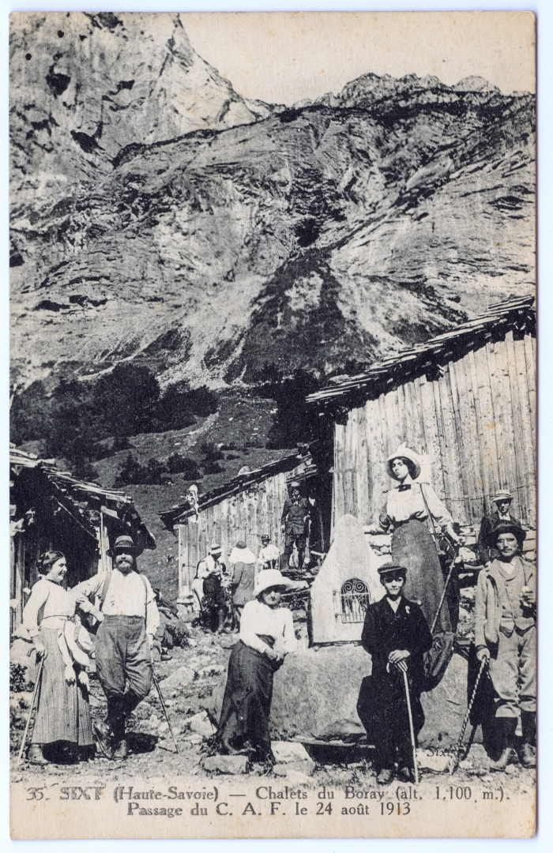
 | Passage du CAF le 24 aout 1913 aux chalets du Boret « Boray » (51-007) | Passage du CAF (Club Alpin Français) le 24 aout 1913 aux chalets du Boret « Boray »
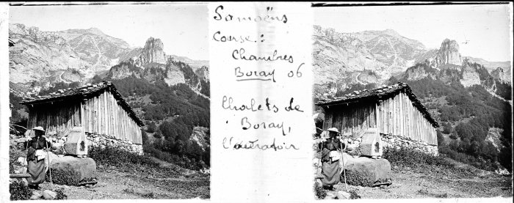 | Photo aux chalets du Boret - 1906 (51-020) | Photo aux chalets du Boret - 1906
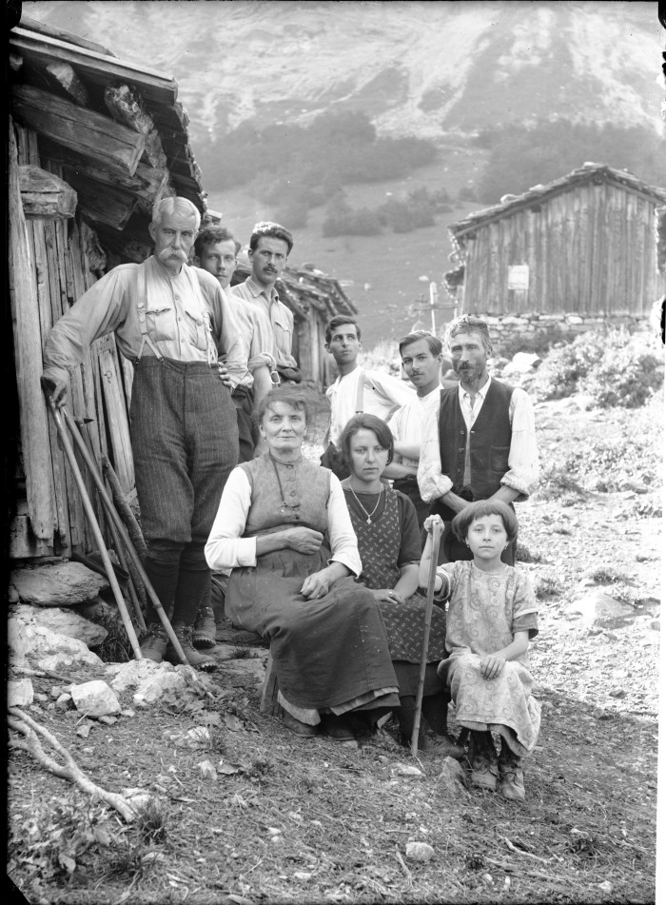
 | Photos au Boret (51-033) | Photos au Boret
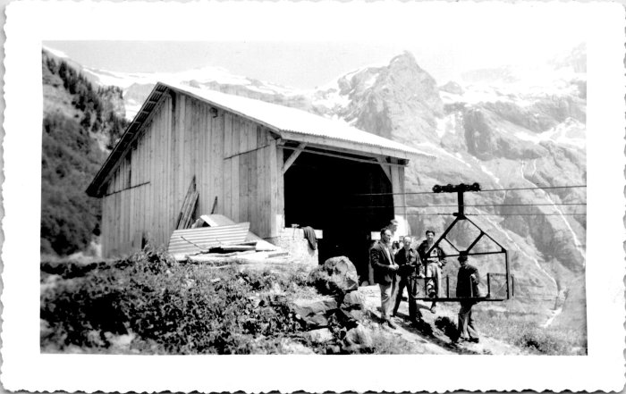 | Photo au Boret (55-006) | Photo au Boret "Le Boret avec Metral"
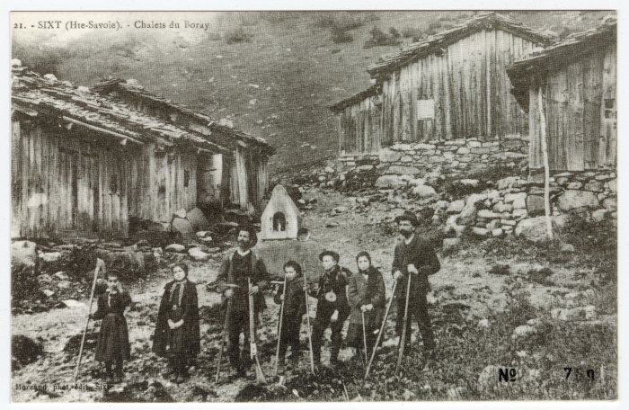 | Chalets du Boret (56-034) | Chalets du "Boray"
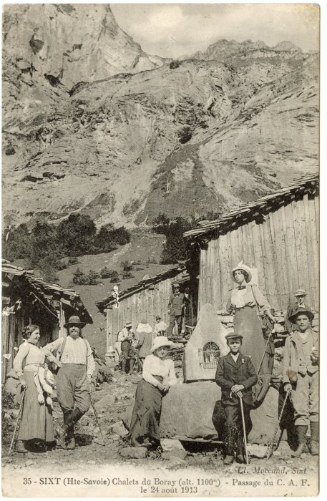 | Chalets du Boret, passage du C.A.F. le 24 août 1913 (56-042) | Chalets du "Boray", passage du C.A.F. le 24 août 1913
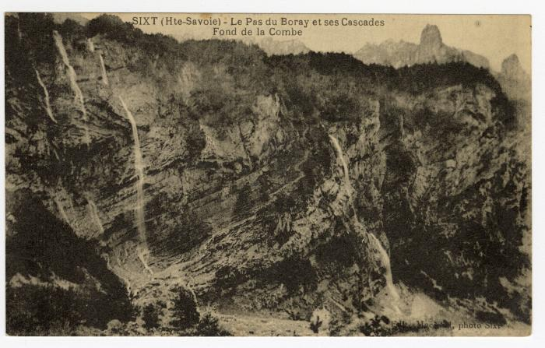 | Le Pas du "Boray" et ses Cascades au Fond de la Combe (56-079) | Le Pas du "Boray" et ses Cascades au Fond de la Combe
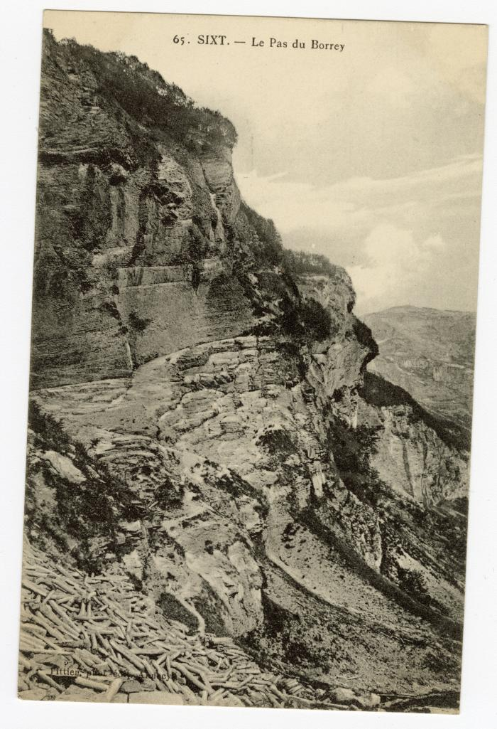
 | Le Pas du "Borrey" (56-093) | Le Pas du Boret

